ROE
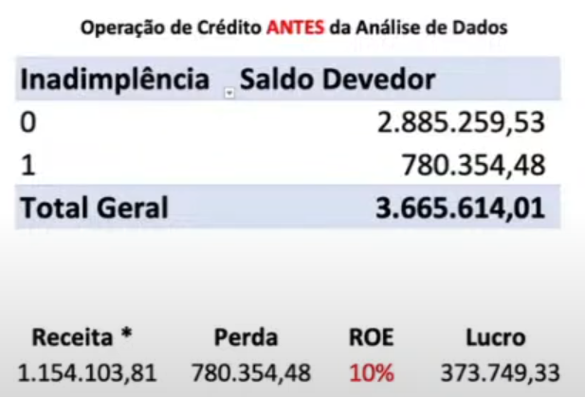
Inadimplencia | Valor do Emprestimo | Inadimplencia | Valor do Emprestimo <=6249 | Inadimplencia | Valor do Emprestimo<=6249 e Dur. <34
0 | R$ 2,089,820.00 | 0 | R$ 2,089,820.00 | 0 | R$ 2,089,820.00
1 | R$ 1,181,438.00 | 0 | R$ 638,617.00 | 0 | R$ 638,617.00
Total Geral | R$ 3,271,258.00 | 1 | R$ 1,451,203.00 | 0 | R$ 404,185.00
 |  | 1 | R$ 1,181,438.00 | 1 | R$ 234,432.00
 |  | 0 | R$ 619,877.00 | 1 | R$ 1,451,203.00
 |  | 1 | R$ 561,561.00 | 0 | R$ 177,494.00
 |  | Total Geral | R$ 3,271,258.00 | 1 | R$ 1,273,709.00
 |  |  |  | 1 | R$ 1,181,438.00
i | 40% | total adimplente <=6249 | total inadimplente <=6249 | 0 | R$ 619,877.00
 |  | R$ 1,451,203.00 | R$ 561,561.00 | 0 | R$ 408,417.00
Receita Esperada | R$ 835,928.00 |  |  | 1 | R$ 211,460.00
 |  | Total Geral | R$ 2,012,764.00 | 1 | R$ 561,561.00
Perda Esperada | R$ 1,181,438.00 |  |  | 0 | R$ 152,185.00
 |  |  |  | 1 | R$ 409,376.00
Investimento Total | R$ 3,271,258.00 |  |  | Total Geral | R$ 3,271,258.00

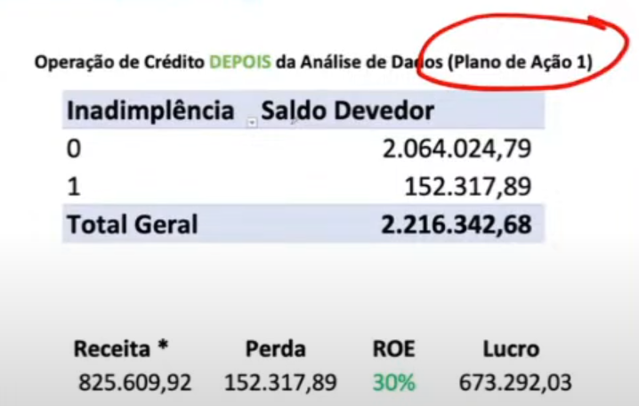
ROE | -10.6% | i | 40% | total adimplente <=6249 e <34 | total inadimplente <=6249 e <34
 |  |  |  | R$ 1,273,709.00 | R$ 409,376.00
Lucro/Prejuizo | -R$ 345,510.00 | Receita Esperada | R$ 580,481.20
 |  |  |  | Total Geral | R$ 1,683,085.00
 |  | Perda Esperada | R$ 561,561.00

 |  | Investimento Total | R$ 2,012,764.00

 |  | ROE | 0.9%
 |  |  |  | i | 45%
 |  | Lucro/Prejuizo | R$ 18,920.20
 |  |  |  | Receita Esperada | R$ 573,169.05

 |  |  |  | Perda Esperada | R$ 409,376.00

 |  |  |  | Investimento Total | R$ 1,683,085.00

 |  |  |  | ROE | 9.7%

 |  |  |  | Lucro/Prejuizo | R$ 163,793.05

